GUI
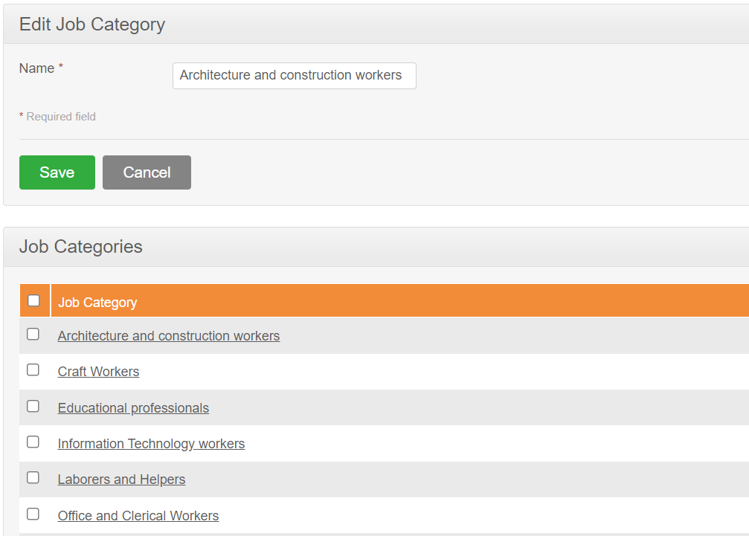

NO. | FIELD | DESCRIPTION | CONSTRAINTS
1 | Name | Thay đổi tên công việc | Bắt buộc nhập Không được trùng Không vượt quá 50 ký tự

Những ràng buộc khác (Nếu có):

Kịch bản kiểm thử
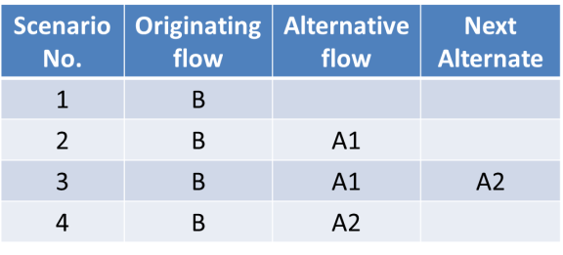
1. Vẽ activity diagram | 2. Thể hiện dưới dạng cây các luồng đi có thể có
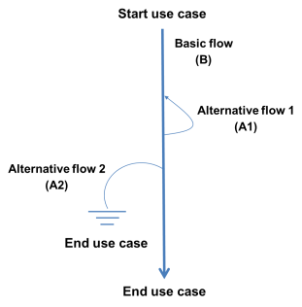
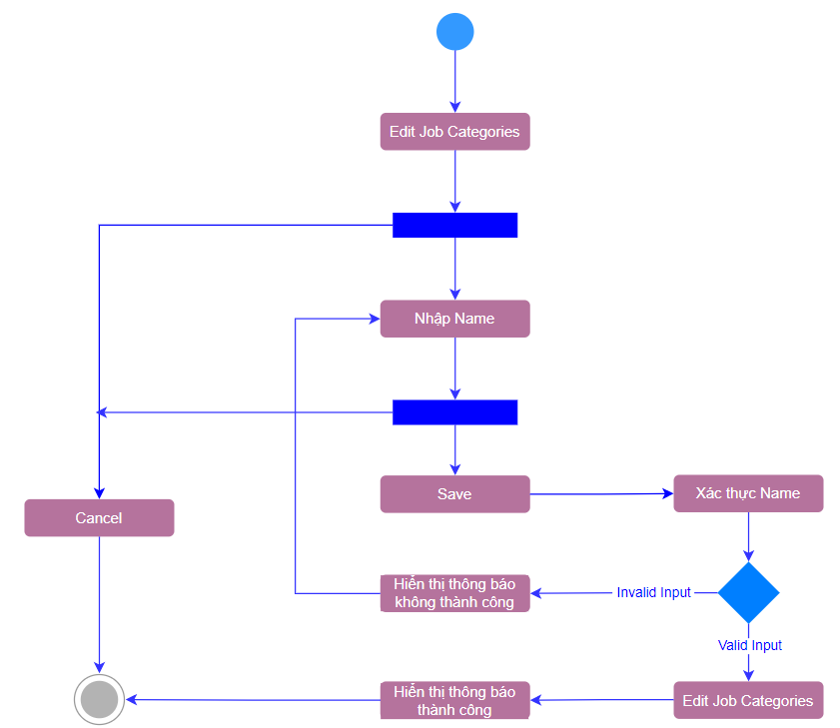

 | 3. Đưa các luồng đi có thể có dựa trên hình vẽ ở trên vào bảngsau

